info
 |  |  |  | orgi 2012
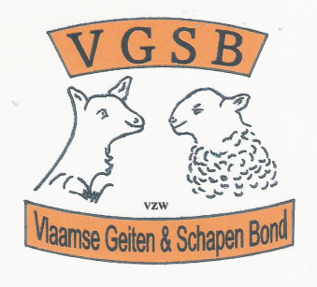

 |  |  | Zondag 24 Juni 2012

 | Te Eernegem

 | 10 ° Interproviciale prijskamp

 |  | Activiteiten :

 | * | Geitenkeuring
 | * | Demonstratie schaapscheren, alsook schaapdrijven
 | * | Er is een kleur wedstrijd voorzien voor onze allerkleinsten,
 |  | alsook een schilder workchop voor de iets groteren.

 | Plaats van het gebeuren :

 |  | Kasseileggersplein

 | Organisatie VGSB-vzw en gemeentebestuur

Info betreffende de inschijving :::

 | Vul jullie deelname formulier aan via de gewenste diersoort ,, te verkrijgen door
 |  | op de onderste schuifbalk aan te klikken , daarna jullie ingevuld document
 |  | opslaan ,,, en aan ons overmaken via mail,, (( hiervoor alvast bedankt !!! ))

 | KLIK HIER | VOOR INSCHRIJVING

